1.IDENTIFICACION
INFORMACIÓN GENERAL |  | INFORMACIÓN DEL ESTUDIO RESPECTIVO
 |  | NODO NÚMERO |  |  |  |  | 52129
 |  | INFORME NÚMERO |  |  |  |  | 704
CONTRATISTA | UNIÓN TEMPORAL MOVILIDAD 2014 | ORDEN DE TRABAJO No. |  |  |  |  | PROGRAMACION BASICA
 |  | FECHA DE LA ORDEN DE TRABAJO |  |  |  |  | -
 |  | FECHA DE LA TOMA DE INFORMACIÓN |  |  |  |  | 240414
 |  | DÌA DE LA SEMANA
OBJETO DEL CONTRATO | REALIZAR LA TOMA DE INFORMACIÓN DE CAMPO, COMO INSUMO DEL PROGRAMA DE MONITOREO, SEGUIMIENTO Y PLANEACIÓN DEL TRÁNSITO Y EL TRANSPORTE DE BOGOTA D.C | TIPO DE ESTUDIO |  |  |  |  | VOLÚMENES POR TIPO DE VEHÍCULO
 |  | NOMBRE DEL ARCHIVO |  |  |  |  | 52129_AC_68_S_X_AK_51_140424_VOL_V1.xlsx
 |  | CÓDIGO DEL ESTUDIO |  |  |  |  | VOL
 |  | LUGAR DE LA TOMA DE INFORMACIÓN
NÚMERO DE CONTRATO | 2072-2013 | COORDENADA X |  |  |  |  | LONGITUD
 |  | COORDENADA Y |  |  |  |  | LATITUD

FECHA DE INICIO DEL CONTRATO | 22-01-2014 | PROFESIONALES RESPONSABLES
 |  | CONSULTOR (DIRECTOR) |  |  |  |  | ING. MSC. SANDRA LUCIA NAVAS TEQUIA
 |  | CONSULTOR (COORDINADOR GENERAL) |  |  |  |  | ING. MSC. LUIS FERNANDO RUBIANO BARRERO
INTERVENTORÍA | UNIVERSIDAD NACIONAL DE COLOMBIA | CONSULTOR (EXPERTO EN TRÁNSITO Y TRANSPORTE) |  |  |  |  | ING. ESP. DIANA PAOLA PARADA
 |  | CONSULTOR (ING ANÀLISIS) |  |  |  |  | ING. ESP. LUIS FERNANDO BECERRA
 |  | INTERVENTORÍA (DIRECTOR) |  |  |  |  | ING. MSC. ARTURO ZARATE
 |  | INTERVENTORÍA (ESPECIALISTA) |  |  |  |  | ING. MSC. WILLIAM CASTRO
 |  | INTERVENTORÍA (RESIDENTE) |  |  |  |  | ING. JOSÉ EDWIN TORRES
OBJETO DEL CONTRATO | INTERVENTORÍA TÉCNICA, ADMINISTRATIVA Y FINANCIERA PARA LA TOMA DE INFORMACIÓN DE CAMPO COMO INSUMO DEL PROGRAMA DE MONITOREO, SEGUIMIENTO Y PLANEACIÓN DEL TRÁNSITO Y TRANSPORTE DE BOGOTÁ D.C. | SUPERVISOR SECRETARIA MOVILIDAD |  |  |  |  | ING. FABIAN GONZALEZ

 |  | VERSIONES DEL ESTUDIO
 |  | NÚMERO |  | FECHA | OBSERVACIONES
NÚMERO DE CONTRATO | 2072-2013 | Versión 0 |  | 29/04/2014
 |  | Versión 1 |  | 06/06/2014 | SE INCLUYERON LAS OBSERVACIONES DE LA INTERVENTORÍA SEGÚN COMUNICADO FI-INT-CMTTUB14-242-14. SE DA RESPUESTA MEDIANTE COMUNICADO ICV-187-C-474. Se ajusta el nombre del archivo acorde con el lugar de toma de la información. En la hoja 2. Base se revisaron los valores para los periodos de las: 06:45 movimiento 1 buses y 22:00-22:15 movimiento 2 para motos y 13:45 horas movimiento 2 para autos, donde se corrige el dato registrado debido a un error de digitación; a las 07:00 movimiento 1 para autos y 18:45 movimiento 2 autos, se presenta congestión en la intersección y baja el flujo vehicular; a las 09:30 del movimiento aumenta sin registrase causa; en los periodos de las 05:00, 06:15-06:30 el aumento en autos y motos se debe al desarrollo de la hora pico de la mañana; finalmente la variaciones en los periodos de las 22:00-22:15 para autos y motos en los movimientos 2 y 3 se deben a la salida de estudiantes de la universidad distrital tal y como se registró en observaciones de toma de la información en la versión 0.
 |  | Versión 2
FECHA DE INICIO DEL CONTRATO | 21-01-2014 | Versión 3

 |  | DESCRIPCIÓN DE LA TOMA DE INFORMACIÓN
 |  | TIPO DE VEHÍCULO | FACTOR DE EQUIVALENCIA | MOVIMIENTOS AFORADOS |  |  | No. DE PERÍODOS | HORA
ESQUEMA |  |  |  | ACCESO | LENTA | RÁPIDA | HORARIO DEL PERÍODO No. 1 | 22:00-06:00
 |  | L | 1 | NORTE | 1 |  | HORARIO DEL PERÍODO No. 2 | 06:00-14:00
 |  | C | 2 | SUR | 2 |  | HORARIO DEL PERÍODO No. 3 | 14:00-22:00
 |  |  |  | OESTE | 3 |  | No. DE HORAS TOMADAS |  | 24
 |  | BT | 2 | ESTE | 4 |  | HORARIO DE LA TOMA DE INFORMACIÓN |  | 22:00-22:00
 |  | B | 2 |  |  |  | No. DE EQUIPOS UTILIZADOS |  | 10
 |  |  |  | OBSERVACIONES DE LA TOMA DE INFORMACIÒN
 |  | AL | 2 | OBSERVACION |  |  |  |  |  | ACCESO
 |  | AT | 2.5 | LOS VOLÚMENES VEHICULARES PUEDEN VARIAR, DEBIDO A QUE EN LA ZONA SE ENCUENTRA UBICADA LA UNIVERSIDAD DISTRITAL FRANCISCO JOSÉ DE CALDAS. |  |  |  |  |  | TODOS
 |  | BA | 2.5
 |  | ESP | 2 | SE INICIA EL TURNO DE LAS 23:00 HORAS CON CONDICIÓN CLIMÁTICA DE LLUVIOSA. |  |  |  |  |  | TODOS
 |  | INT | 2 | SE INICIA EL TURNO DE LAS 06:00 HORAS CON CONDICIÓN CLIMÁTICA DE LLUVIOSA. |  |  |  |  |  | SUR
 |  | C2P | 2.5 | SE PRESENTA CONGESTIÓN EN EL PERIODO DE LAS 09:30 HORAS, DEBIDO A CHOQUE EN SENTIDO NORTE-SUR.
 |  | C2G | 2.5 | EN EL PERIODO DE LAS 17:00-20:00 HORAS, AUMENTA VOLUMEN DE MOTOS POR HORA PICO Y SALIDA Y LLEGADA DE ESTUDIANTES DE LA UNIVERSIDAD DISTRITAL. |  |  |  |  |  | ESTE
 |  | C3-C4 | 2.5
 |  | C5 | 2.5
 |  | >C5 | 2.5
 |  | M | 0.5
 |  | BIC | 0.3

 |  | ANALISIS PUNTUAL
 |  | LA INTERSECCIÓN DE LA AVENIDA CARRERA 51 (AVENIDA JORGE GAITÁN CORTES) CON LA AVENIDA CALLE 68 SUR (AVENIDA CIUDAD DE VILLAVICENCIO), SE ENCUENTRA UBICADA EN EL SECTOR SUR-OCCIDENTE DE LA CIUDAD, EN LA LOCALIDAD DE CIUDAD BOLÍVAR. LA AVENIDA CARRERA 51 ESTÁ CONFORMADA POR DOS CALZADAS, UNA POR SENTIDO, DE DOS CARRILES CADA UNA Y PERMITE LA CIRCULACIÓN EN SENTIDO ESTE-OESTE Y VICEVERSA PARA TRAFICO MIXTO (INCLUYE TPC); LA AVENIDA VILLAVICENCIO, ESTÁ CONFORMADA POR DOS CALZADAS UNO POR SENTIDO, DE TRES CARRIELES CADA UNA, CUENTA CON CIRCULACIÓN EN SENTIDO NORTE-SUR Y VICEVERSA PARA TRAFICO MIXTO (INCLUYE TPC Y TPM). EL VOLUMEN TOTAL AFORADO DURANTE EL DÍA JUEVES 24 DE MARZO DE 2014 FUE DE 84.690 VEHÍCULOS MIXTOS, DISPUESTOS DE LA SIGUIENTE MANERA: EL 43,7% CORRESPONDEN A VEHÍCULOS LIVIANOS, EL 26,3% A MOTOS, EL 20,9% A TRANSPORTE PÚBLICO COLECTIVO (INCLUYE TPM), EL 6,8% A VEHÍCULOS DE CARGA Y EL 3,3% RESTANTE A BICICLETAS. LOS PERÍODOS DE MÁXIMA DEMANDA SE PRESENTAN ENTRE LAS 06:15 Y LAS 07:15 HORAS, Y ENTRE LAS 17:30 Y 18:30 HORAS. LA HORA PICO TOTAL DE LA INTERSECCIÓN SE REGISTRA EN EL PERIODO N° 3 ENTRE LAS 17:30-18:30 HORAS, PERIODO EN EL QUE SE MOVILIZA UN TOTAL DE 5.781 VEHÍCULOS MIXTOS, DE LOS CUALES EL 37,5% CORRESPONDE A MOTOS, EL 36,3% CORRESPONDE A VEHÍCULOS LIVIANOS, EL 17,1% A TRANSPORTE PÚBLICO COLECTIVO Y MASIVO, 4,8% A BICICLETAS Y FINALMENTE EL 4,4% CORRESPONDE A VEHÍCULOS DE CARGA.

 |  | REGISTRO FOTOGRÁFICO

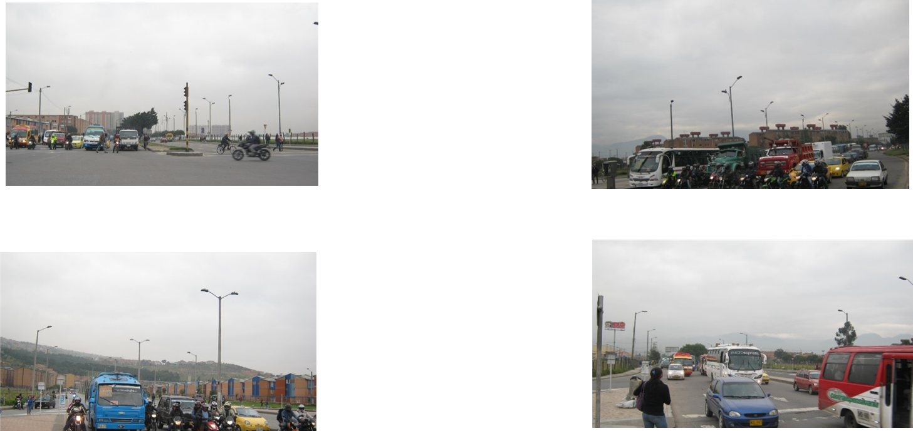

 |  | ACCESO NORTE |  |  |  |  | ACCESO SUR

 |  | ACCESO OESTE |  |  |  |  | ACCESO ESTE

